Sheet1
雅安市城区道路大修整治项目 新民街灯光采购工程量清单（控制价）
序号 | 品名 | 参数 | 单位 | 数量 | 控制价(元) | 控制价合计(元) | 报价单价(元) | 报价合计(元) | 备注 | 效果图
1 | 市政照明灯（单挑） | 1、杆体Q235，热镀锌，喷塑。200*150*4mm+150*100*4mm。法兰盘400*400*20mm；灯具：色温3000K、功率150W、三模组、半截光；2、防护等级≥IP65、绝缘保护等级Class1，配套一个带隔离功能漏电断路器（型号C65L-C6A/2P+VE 30mA)；压铸铝外壳、灰色静电喷塑；LED芯片、电源需满足或优于1线品牌质量标准；采用一体化开合方式；配件采用不锈钢。3、灯杆高度H=9m，臂长2m，内外热镀锌二次喷塑表面处理，灯杆颜色（参考效果图），4、灯内配线3*2.5，电缆头接线烙锡，压接铜鼻子，接线端子板。 | 套 | 17 | 3200 | 54400 |  |  | 1、生产、运输、上下车、保险、安装、拆旧基础、旧灯运往本市内指定地点、新路灯施工所产生的文明施工、建渣清运、砍伐树木等一切费用都包含在内。自行勘查现场确定。
2 | 市政照明灯（单挑） | 1、杆体Q235，热镀锌，喷塑。200*150*4mm；灯具：色温3000K、功率150W、三模组、半截光；2、防护等级≥IP65、绝缘保护等级Class1，配套一个带隔离功能漏电断路器（型号C65L-C6A/2P+VE 30mA)；压铸铝外壳、灰色静电喷塑；LED芯片、电源需满足或优于1线品牌质量标准；采用一体化开合方式；配件采用不锈钢。3、灯杆高度H=5m，臂长2m，内外热镀锌二次喷塑表面处理，灯杆颜色（参考效果图），4、灯内配线3*2.5，电缆头接线烙锡，压接铜鼻子，接线端子板。 | 套 | 2 | 2750 | 5500 |  |  | 1、生产、运输、上下车、保险、安装、拆旧基础、旧灯运往本市内指定地点、新路灯施工所产生的文明施工、建渣清运、砍伐树木等一切费用都包含在内。安装于桥护栏上，自行勘查现场确定。
3 | 新建高杆灯 | 1、杆体Q235，热镀锌，喷塑。圆锥杆，上口120，下口260，杆高=15m，壁厚5/6mm。法兰盘650*24mm；投光灯具：五模组、半截光，色温3000K、功率3*250W（整体光效≥110Lm/W)；2、防护等级≥IP65、绝缘保护等级Class1，配套一个带隔离功能漏电断路器（型号C65L-C6A/2P+VE 30mA)；压铸铝外壳、灰色静电喷塑；LED芯片、电源需满足或优于1线品牌质量标准；采用一体化开合方式；配件采用不锈钢。3、灯杆高度H=15m。内外热镀锌二次喷塑表面处理，灯杆颜色（参考效果图）；4、灯内配线3*2.5，电缆头接线烙锡，压接铜鼻子，接线端子板。 | 套 | 7 | 9100 | 63700 |  |  | 1、生产、运输、上下车、保险、安装、拆旧基础、旧灯运往本市内指定地点、新路灯施工所产生的文明施工、建渣清运、砍伐树木等一切费用都包含在内。自行勘查现场确定。 | 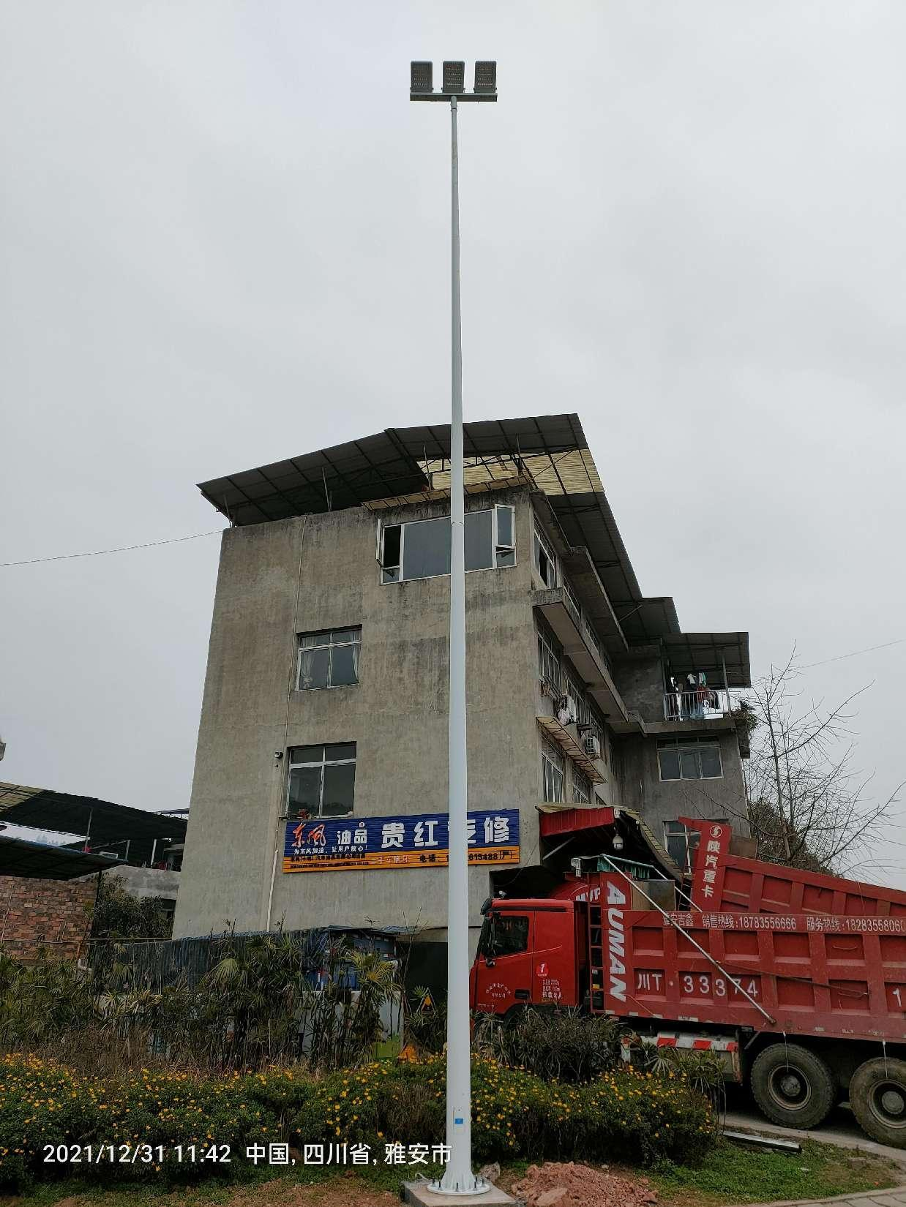
4 | 市政照明灯基础（单挑） | 1、φ24钢筋*1000mm；2、法兰400*400，基础尺寸800*800*1000mm；3、混凝土等级C25商品混凝土；4、垂直接地极L50×50×5 L=2500。 | 套 | 17 | 1300 | 22100 |  |  | 1、生产、运输、上下车、保险、安装、拆旧基础、旧灯运往本市内指定地点、新路灯施工所产生的文明施工、建渣清运、砍伐树木等一切费用都包含在内。自行勘查现场确定。
5 | 高杆灯基础 | 1、φ24钢筋*1400mm；2、法兰φ650，基础尺寸100*1000*1400mm；3、混凝土等级C25商品混凝土；4、垂直接地极L50×50×5 L=2500。 | 套 | 7 | 1800 | 12600 |  |  | 1、生产、运输、上下车、保险、安装、拆旧基础、旧灯运往本市内指定地点、新路灯施工所产生的文明施工、建渣清运、砍伐树木等一切费用都包含在内。自行勘查现场确定。
6 | 手孔井 | 1、尺寸：400*400mm，2、M7.5标砖，3、高分子井盖，4、含开挖和完成。 | 座 | 26 | 550 | 14300 |  |  | 1、生产、运输、上下车、保险、安装、拆旧基础、旧灯运往本市内指定地点、新路灯施工所产生的文明施工、建渣清运等一切费用都包含在内。自行勘查现场确定。
7 | 旧灯拆除（6米） | 1、拆除旧灯及基础，2、旧灯运往本市内指定地点 | 套 | 23 | 300 | 6900 |  |  | 1、生产、运输、上下车、保险、安装、拆旧基础、旧灯运往本市内指定地点、路灯施工所产生的文明施工、建渣清运、砍伐树木等一切费用都包含在内。自行勘查现场确定。
8 | 旧灯拆除（12米） | 1、拆除旧灯及基础，2、旧灯运往本市内指定地点 | 套 | 5 | 450 | 2250 |  |  | 1、生产、运输、上下车、保险、安装、拆旧基础、旧灯运往本市内指定地点、路灯施工所产生的文明施工、建渣清运、砍伐树木等一切费用都包含在内。自行勘查现场确定。
9 | 电缆沟 | 1、电缆沟尺寸：400*500mm，2、规划新线路破除、恢复、挖沟、埋管、穿线等；YJY-0.6/1KV-5x25，PVC管。3、原地面青砂石、花岗石、花岗石拼花、箭头板拼花，实地踏勘，因地制宜。 | 米 | 430 | 120 | 51600 |  |  | 1、新建路灯、高杆灯等需要新建的路灯电路铺设施工； 2、按此项按实收方结算； （甲方只提供主材：电缆、穿线管），路灯施工所产生的文明施工、建渣清运等一切费用都包含在内。自行勘查现场确定。
10 | 管线安装 | 1、规划新线路破除、恢复、挖沟、埋管、穿线等；YJY-0.6/1KV-5x25，PVC管。 | 米 | 430 | 25 | 10750 |  |  | 甲方只提供主材：电缆、穿线管，路灯施工所产生的文明施工、建渣清运等一切费用都包含在内。桥上安装根据现场实际情况确定，自行勘查现场确定。
不含税报价合计 |  |  |  |  | / | 244100 | / |  | 税率（%） | 13%
含税合计 |  |  |  |  | / |  | / |  | 税金
注：1、施工路段位于主城区重要街道，投标单位需自行进行现场调查，对路灯安装的实际可实施性研究统计（包括但不限于监理和业主的要求、入城许可、文明施工、绿化树木、现场实际情况等）后再投入实施，我公司只对安装完工的数量进行验收，到场因任何原因未安装的路灯及材料自费返厂，数量不予核算。2、工期根据甲方要求在2023年元旦前全部完成。3、实施完成后，所有原材料（含商品混凝土）提供第三方抽检的检验检测报告，4、投标报价税率为13%，提供增值税专用发票。含税总价为材料到场价,含运输费、安装,上下车费、税费（增值税专用发票）等形成工程实体的一切费用。发票采用一票制。
投标单位： （全称并盖章）
法定代表人或委托代理人： （签字或盖章） 联系电话:
报价日期： 年 月 日

